Sheet1
 |  |  | 2023 |  |  |  |  |  |  | ver1.0.0 正式版
 |  |  | BRM401枚方300渦潮 |  |  |  |  |  |  | 2023-03-26

 | 形状 | 信号 | ポイント | 標識 | 現在地からの進行先 |  | 現在地までの |  | 標高 | 備考 | PC間
 |  |  |  |  | 方角 | 道路 | 区間 | 合計
1 |  |  | 淀川河川公園 |  |  | 府道13 | 0.0 | 0.0 | - | 04：00スタート 桜町信号から進路右手歩道を進む
2 |  |  | （枚方大橋 南詰） |  | 右折 | R170 | 0.4 | 0.4 | 16.02 | 枚方大橋の右歩道に入る
3 | 十 | S | 枚方大橋北 |  | 左折 | 市道 | 0.7 | 1.1 | 14.53 | 淀川沿い
4 | 十 | S | 鷺打橋東詰 |  | 左折 | 府道139 | 1.4 | 2.5 | 14.14
5 | Y | S | 鷺打橋西 |  | 右折 | 府道139 | 0.3 | 2.8 | 10.3
6 | T | S | (阪急茨木市駅 手前) |  | 右折 | 府道15 | 4.2 | 7.0 | 9.17 | 奥に商店街（一応直進できる）
7 | 十 | S | 田中町 |  | 左折 | 市道 | 1.1 | 8.0 | 12.69
8 | 十 | S | 上穂東町 |  | 右折 | 府道14 | 1.1 | 9.1 | 18.22
9 | Y | S | 畑田 |  | 左折 | R171 | 0.3 | 9.4 | 18.4 | 茨木ICに入らない
10 | Y | S | 下井田(ファミリーマート茨木郡山) | × | 左折 | R171（西国街道） | 1.7 | 11.1 | 29.92 | ← 郡山団地
11 | 三叉路 S |  |  |  | 左奥 | 西国街道 | 0.3 | 11.3 | 31.43 | ← 郡山宿本陣
12 | T | S | (R171 西宿2丁目信号 横) |  | 左折 | R171 | 5.3 | 16.6 | 83.91
13 | ト | S | 萱野１丁目 |  | 右折 | 市道 | 0.9 | 17.5 | 72.98
14 | Y |  |  | X | 右折 | 市道 | 4.6 | 22.2 | 38.4 | 下りの途中にあるので見落としやすい
15 | 十 | S | 西本町 |  | 直進 | R176(​旧道) | 0.9 | 23.1 | 26.96
16 | T | S | 宝塚歌劇場前 |  | 左折 | R176→県16 | 7.7 | 30.8 | 33.26
17 | Y |  |  | × | 右折 | 市道 | 0.2 | 30.9 | 34.94 | ガード下くぐる
18 | T | S |  |  | 左折 | 市道 | 0.4 | 31.4 | 38.23
19 | T | S | 宝来橋北詰 |  | 左折 | 県道188 | 0.2 | 31.6 | 42.07
20 | T | S | 宝来橋南詰 |  | 右折 | 県道337 | 0.2 | 31.7 | 46.44
21 | 十 | S | 生瀬橋西詰 |  | 直進 | 市道 | 1.5 | 33.2 | 48.26
22 | T | S | 生瀬１ |  | 右折 | R176 | 0.8 | 34.0 | 52.76
23 | ┤ | S | 大多田橋 |  | 左折 | 県道51 | 0.7 | 34.7 | 56.6
24 | 十 | S | 芦有ゲート前 |  | 右折 | 県道51 | 8.4 | 43.1 | 409.86
25 | T |  |  |  | 左折 | 県道51 | 0.5 | 43.7 | 367.24
26 | T | S | 有馬口 |  | 左折 | 県道15 | 3.2 | 46.9 | 288.81
27 | ┤ | S | 有馬口トンネル北 |  | 左折 | 市道（旧県道15） | 0.5 | 47.4 | 298.19 | トンネルに入らず旧道へ
28 | 逆Y |  |  |  | 合流 | 県道15 | 1.0 | 48.4 | 316.45
29 |  |  | PC1 ファミリーマート神鉄谷上駅前 |  | 左側 | 県道15 | 4.8 | 53.2 | 235.65 | OPEN/ 05:34～07:39 レシート取得して通過時間を自分で記入。 チェック後 直進 | 53.2
30 | 十 | S | 皆森 |  | 右折 | R428 | 1.4 | 54.6 | 222 | 直進もR428なので注意
31 | ト | S | 原野南 |  | 直進 | 県道85 | 1.9 | 56.5 | 182.94
32 | ┤ | S | 坂本 |  | 左折 | 市道 | 2.7 | 59.2 | 149.36 | ← 明石
33 | 十 | S | 木見東 (セブンイレブン神戸見津が丘３丁目) |  | 直進 | 県道52 | 4.9 | 64.1 | 158.82
34 | T | S | 鷹匠町 |  | 左折 | 県道52 | 14.2 | 78.4 | 3.81 | 明石城の外堀沿い
35 | ト | S | 明石公園前 |  | 右折 | 県道16→県718 | 0.3 | 78.7 | 3.43 | JR明石駅、山陽電鉄明石駅ガード下をくぐる
36 |  |  | 明石港 ジェノバライン乗り場 |  | 乗船 | 航路 | 0.5 | 79.2 | 1.5
37 | T | S | 岩屋港 ジェノバライン乗り場 |  | 下船 →左折 | R28 | 0.0 | 79.2 | 3
38 | ┤ | S | 炬口北 | × | 左折 | 市道→県76 | 31.9 | 111.0 | 2.03 | ← 由良 洲本市街 [洲本温泉]
39 |  |  | PC2 ファミリーマートサントピアマリーナ |  | 左側 | 県道76 | 4.0 | 115.0 | 3.26 | OPEN/ 07:23 ～ 11:40 レシート取得して通過時間を自分で記入。 チェック後 直進 | 61.8
40 | ┤ | S |  |  | 左折 | 県道25 | 35.3 | 150.3 | 2.23 | ← 福良
41 | 十 | S | 南淡町民公民館前 |  | 左折 | R28→市道 | 6.9 | 157.1 | 2.07 | ← 福良港
42 |  |  | (道なり右カーブ) |  | 右折 | 市道 | 1.6 | 158.7 | 1.7
43 | T |  |  |  | 左折 | 市道 | 0.1 | 158.8 | 1.74 | ← 鳴門岬
44 | ト |  |  |  | 右折 | 市道 | 0.7 | 159.5 | 2.04 | → 鳴門 淡路島南IC
45 | T |  |  |  | 左折 | 県道25 | 0.1 | 159.6 | 13.28
46 | 逆Y |  |  |  | 直進 | 県道237 | 3.1 | 162.7 | 68.6 | ↑ 鳴門岬
47 |  |  | PC3 道の駅うずしお |  | 正面 | 県道237 | 1.8 | 164.5 | 31.8 | OPEN/ 08:51 ～ 15:00 レシート取得して通過時間を自分で記入。 チェック後 折り返し | 49.5
48 | ┤ |  |  |  | 左折 | 県道25 | 1.8 | 166.2 | 75.69
49 | ト |  |  |  | 右折 | 市道 | 6.6 | 172.8 | 3.05 | 正面直進していってもよいが隘路注意
50 | T |  |  |  | 左折 | 県道25 | 0.4 | 173.2 | 41.68
51 | Y |  |  |  | 左折 | 県道25 | 3.9 | 177.2 | 4.83 | ← 洲本 湊
52 | Y |  |  |  | 右折 | 県道25 | 0.1 | 177.2 | 6.04 | → 洲本 湊
53 | 四叉路 S |  | 湊港入り口 |  | 右折 | 県道25 | 4.4 | 181.6 | 1.78 | → 淡路市 洲本
54 | 十 | S | 湊 |  | 直進 | 県道31 | 0.7 | 182.3 | 2.46
55 | Y | S | 淡路松帆 |  | 左折 | 県道31 | 45.2 | 227.5 | 7.45 | ← 岩屋市街
56 | ┤ | S |  |  | 左折 | R28 | 1.4 | 228.9 | 2.34
57 |  |  | 岩屋港 ジェノバライン乗り場 |  | 乗船 | 航路 | 0.5 | 229.4 | 2.6
58 |  |  | 明石港 ジェノバライン乗り場 |  | 下船 →直進 | 市道→県718→県52 | 0.0 | 229.4 | 2.28 | 明石駅ガード下くぐって明石城へ
59 | T | S |  |  | 左折 | 県道52 | 0.5 | 229.9 | 3.43
60 | ト | S |  |  | 右折 | 県道52 | 0.3 | 230.2 | 3.81
61 | 十 | S | 木見東 (セブンイレブン神戸見津が丘３丁目) |  | 直進 | 市道 | 14.2 | 244.4 | 158.27
62 | T | S | 坂本 |  | 右折 | 県道85 | 4.9 | 249.3 | 149.36
63 | ┤ | S | 原野南 |  | 直進 | R428 | 2.7 | 252.1 | 182.94
64 | 十 | S | 皆森 |  | 左折 | 県道15 | 1.9 | 254.0 | 219.61
65 |  |  | PC4 ファミリーマート神鉄谷上駅前 |  | 右側 | 県道15 | 1.5 | 255.5 | 236.33 | OPEN/ 11:38 ～ 21:04 レシート取得して通過時間を自分で記入。 チェック後 直進 | 91.0
66 | Y |  |  |  | 左直進 | 市道（旧県道15） | 4.8 | 260.2 | 316.05
67 | T | S | 有馬口トンネル北 |  | 右折 | 県道15 | 0.9 | 261.2 | 298.19
68 | ト | S | 有馬口 |  | 右折 | 県道51 | 0.5 | 261.7 | 289.14
69 | ト |  |  |  | 右折 | 県道51 | 3.2 | 264.9 | 367.24
70 | 十 | S | 芦有ゲート前 |  | 左折 | 県道51 | 0.5 | 265.4 | 409.88
71 | T | S | 大多田橋 |  | 右折 | R176 | 8.4 | 273.9 | 56.64
72 | ┤ | S | 生瀬１ |  | 左折 | 市道 | 0.7 | 274.5 | 52.76
73 | 十 | S | 生瀬橋西詰 |  | 直進 | 県道337 | 0.8 | 275.3 | 48.2
74 | ┤ | S | 宝来橋南詰 |  | 左折 | 県道188 | 1.5 | 276.8 | 46.5
75 | ト | S | 宝来橋北詰 |  | 右折 | 市道 | 0.2 | 277.0 | 42.5
76 | ト | S |  |  | 右折 | 市道 | 0.2 | 277.2 | 38.16
77 | ┤ |  |  |  | 左折 | 県16→R176 | 0.5 | 277.7 | 38.5
78 | ト | S | 宝塚歌劇場前 |  | 右折 | R176(旧道) | 0.1 | 277.8 | 33.25 | R176新道を通過してすぐ右折
79 | 十 | S | 西本町 |  | 直進 | 市道 | 7.7 | 285.5 | 29.5 | 直進自動車一通の道を逆に侵入。要注意
80 | Y | S | 稲北 |  | 左折 | 市道 | 5.1 | 290.6 | 71.02
81 | T | S | 萱野１丁目 |  | 左折 | R171 | 0.4 | 291.0 | 72.2
82 | 十 | S | 西河原西 |  | 右折 | 府道15 | 8.6 | 299.6 | 20
83 | ト | S | (阪急茨木市駅 手前) |  | 左折 | 府道139 | 2.5 | 302.1 | 14.6 | 右に商店街（一応十字路）
84 | T | S | 鷺打橋西 |  | 左折 | 府道139 | 4.2 | 306.3 | 10.46
85 | 十 | S | 鷺打橋東詰 |  | 右折 | 市道 | 0.3 | 306.6 | 14.06 | 淀川沿い 対岸枚方見える
86 | 十 | S | 枚方大橋北 |  | 右折 | R170 | 1.4 | 307.9 | 14.81
87 | 十 |  | （枚方大橋 南詰） |  | 左折 | 府道13 | 0.7 | 308.7 | 15.63 | 橋わたってすぐ
88 | ト | S | 関西医大病院前 |  | 右折 | 府道20 | 1.4 | 310.1 | 9.02
89 |  |  | フィニッシュ ビィーゴ枚方 ミーティングルームB ビオルネ５F |  | 右側 |  | 0.1 | 310.2 | 9.61 | OPEN/ 13:00頃 CLOSE/ 04/02 00:00 レシート取得して通過時間を自分で記入。 ・完走の署名 カード提出お願いします。 | 54.8

 | 【ゴール受付 ビィーゴ枚方】
 | ビオルネは20時以降、B1か２Fからしか入れません
正面入口
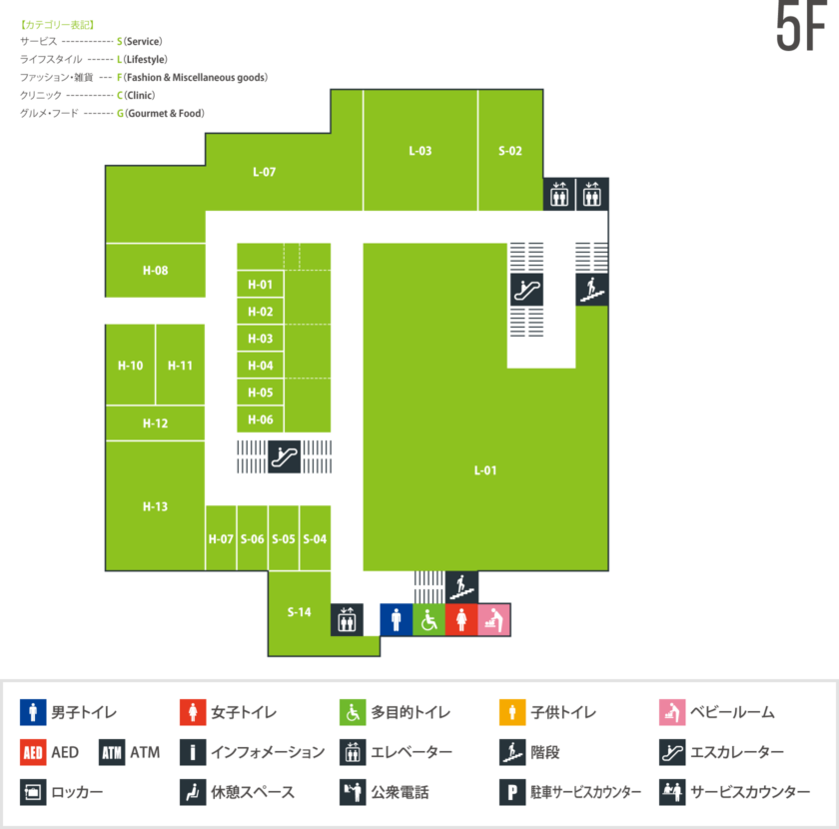
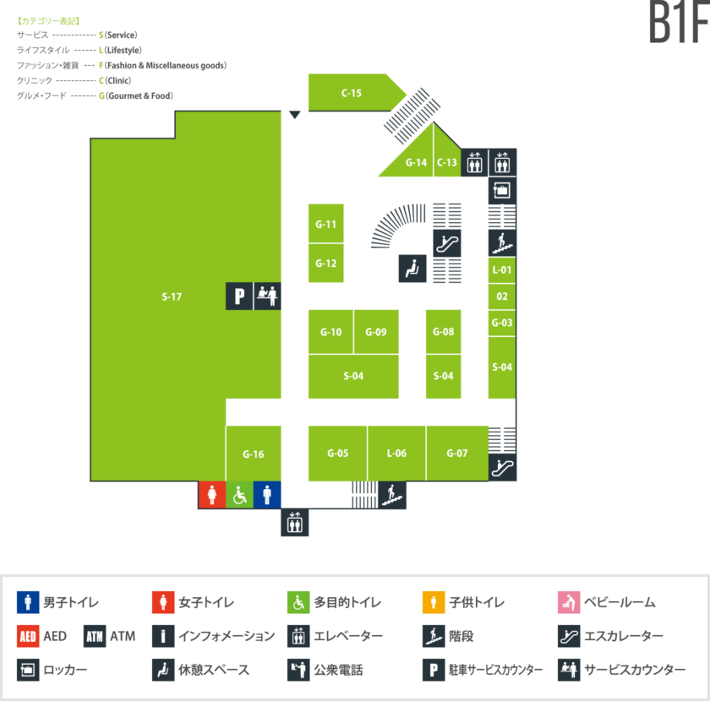

ミーティングルームB

